はじめに
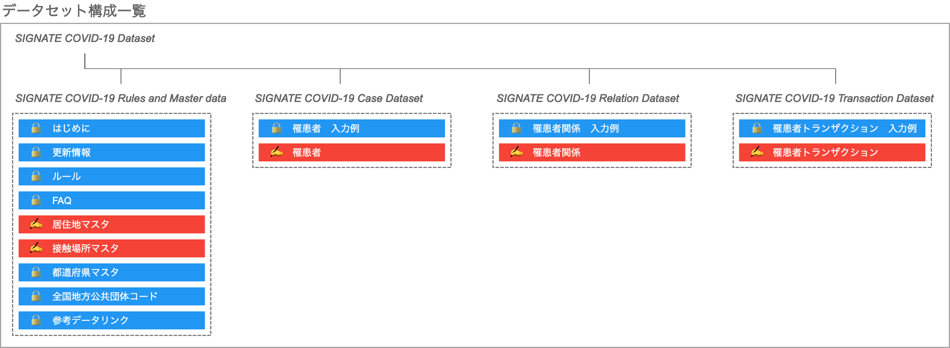
はじめにお読みください。
本データセットの構築プロジェクトは、株式会社SIGNATE（https://signate.jp/）が運営しています。
プロジェクトに参加される方は、「COVID-19チャレンジ（https://signate.jp/competitions/260）」を参照の上、 趣意やタスクの内容を理解した上で、ご参加ください。
データの作成ルールやFAQに更新があった場合は、随時、本ファイルの「ルール」「FAQ」に反映した上で、 シート「更新情報」でお知らせいたします。
また、情報の利用については、サイトの「情報公開ポリシー」（https://signate.jp/competitions/260#misc）に記載する内容を遵守願います。

なお、公開するデータセットは以下の４ファイルで構成されており、 各ファイルにおいて赤い色で示したシート【居住地マスタ】、【接触場所マスタ】、【罹患者】、【罹患者関係】、【罹患者トランザクション】が編集対象に該当します。

